版本控管
大項目
Online作業
中項目
APF 使用者管理
細項
APF0002 帳號登入認證
標題
功能簡述
製作人
陳慕霖
製作日
20131011
 |  |  |  | 回總表

NO. | 版本 | 修改說明 | 日期
1 | 1.0 | 初版 | 2013-10-11

功能簡述
大項目
Online作業
中項目
APF 使用者管理
細項
APF0002 帳號登入認證
標題
功能簡述
製作人
陳慕霖
製作日
20131011
 |  | 回總表

功能 Use Case
帳號登入認證
效能需求 | 資料處理量
最大處理人數 - 3000人 concurrent數 1500人 - 3秒以內 | N/A
簡述/目標 | 業務需求目的
1.檢核人員帳號密碼是否正確。 2 忘記密碼時密碼提示。 | 1.SSO驗證密碼成功後，交由APF進行後續登入作業。
主要參與者 | 支援性參與者
登入使用者
觸發事件Triggers | 事先條件Preconditions
使用者進行SSO登入時 | 1 主檔已建立使用者帳號。 2 APF已設定預設密碼。
操作功能描述

處理流程說明

其他

欄位說明APF0002MM1
大項目
Online作業
中項目
APF 使用者管理
細項
APF0002 帳號登入認證
標題
APF0002MM1 SSO登入頁
製作人
陳慕霖
製作日
20131011
 |  |  |  |  |  |  |  |  |  | 回總表

Global 參數
No. | 項目名稱 | 項目代號 | html型態及長度 | 對應Table Name | 對應Column Name | DB型態及長度 | 預設值 | 輸入/輸出 | 備註
1

APF0002MM1_Login
No. | 項目名稱 | html代號 | html型態及長度 | 對應Table Name | 對應Column Name | DB型態及長度 | 預設值 | 輸入/輸出 | 備註
1 | 帳號 | txtACCOUNT | string 10 | emp | emp_id | varchar2(10) |  | I | CMD模組人員主檔
 |  |  |  | Core_User | Account | varchar(10) |  | I | APF使用者設定檔
2 | 密碼 | txtPASSWORD | string 50 | Core_User | Password | varchar(50) |  | I | APF使用者設定檔
 |  |  |  | common_parameter | parameter_value | nvarchar(500) |  | I | APF common_parameter參數檔取得預設密碼
3 | 訊息 | txtMESSAGE | string 50 |  |  |  |  | O | 1.若查無此帳號，則回應「帳號不存在」訊息； 2.若密碼輸入錯誤，則回應「密碼錯誤」訊息； 3.若輸入帳號已停用，則回應「帳號已失效」訊息

APF0002MM1
大項目
Online作業
中項目
APF 使用者管理
細項
APF0002 帳號登入認證
標題
APF0002MM1 SSO登入頁
製作人
陳慕霖
製作日
20131011
 |  |  |  |  | 回總表

畫面示意圖
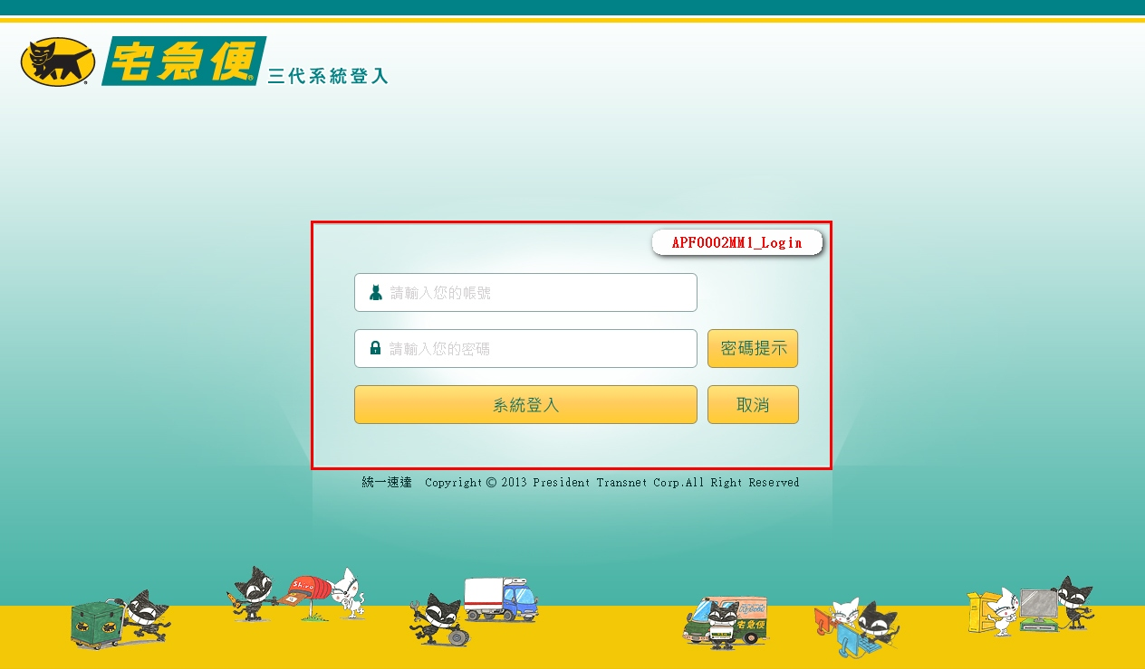

事前檢核
1.前畫面:無 1.1 SESSION內容: 1.2 成立條件: 1.2.1 使用者狀態為生效中。 1.2.2 使用者並無重複登入，或選擇清除前次登入。 1.2.3 使用者已設定密碼，且密碼並無逾期。
事後檢核
無
前端檢核
APF0002MM1_Login 檢查時機：按下『系統登入』鈕時
NO | 項目名稱 | 檢核項目
1 | 帳號 | 輸入型態:string 最大長度限制:英文10(控制項控制) 必填欄位。若空白時，出現錯誤訊息，訊息內容請參考APF訊息表-APF_NO 35，並將cursor停留於該欄位且顏色反橘。
2 | 密碼 | 輸入型態:string 最大長度限制:英文50(控制項控制) 必填欄位。若空白時，出現錯誤訊息，訊息內容請參考APF訊息表-APF_NO 35，並將cursor停留於該欄位且顏色反橘。

APF0002MM1_Login 檢查時機：按下『密碼提示』鈕時
NO | 項目名稱 | 檢核項目
1 | 帳號 | 輸入型態:string 最大長度限制:英文10(控制項控制) 必填欄位。若空白時，出現錯誤訊息，訊息內容請參考APF訊息表-APF_NO 35，並將cursor停留於該欄位且顏色反橘。

後端檢核
APF0002MM1_Login 檢查時機：按下『確認』鈕時
NO | 項目名稱 | 檢核項目
1 | 帳號 | 輸入之帳號必須存在於CMD emp或APF Core_User資料表中，若不存在則出現錯誤訊息顯示錯誤訊息，訊息內容請參考APF訊息表-APF_NO 3。
2 | 密碼 | 1.若為第一次登入，密碼必須等於APF預設密碼，否則出現錯誤訊息，訊息內容請參考APF訊息表-APF_NO 3。 2.若非第一次登入，密碼必須等於使用者設定之密碼，否則出現錯誤訊息，訊息內容請參考APF訊息表-APF_NO 3。

Button說明
NO | 控制項名稱 | call methods | 重要參數 | 主要處理內容
1
APF0002MM1_Login
1 | 系統登入 | _CLICK |  | 1.由CMD人員主檔及APF的使用者設定檔，以及APF common_parameter參數檔，取得人員帳號、密碼，並與使用者輸入之帳號、密碼進行比對，驗證成功後，SSO生成驗證通過token，將通過驗證的帳號、密碼經由Querystring模式，提供APF預設處理頁面(RA006_APF0001_登入主畫面與框架顯示)進行後續處理。 2.若驗證失敗，則顯示錯誤訊息。
2 | 密碼提示 | _CLICK |  | 依所輸入的帳號進行密碼提示查詢。 1.若曾設定提示資訊，則將設定內容顯示於訊息視窗。 2.若未設定提示資訊，則顯示錯誤訊息，訊息內容請參考APF訊息表-APF_NO 8。
3 | 取消 | _CLICK |  | 清除APF0002MM1_Login畫面所有欄位

特殊說明
NO | 應用時機 |  | 內容說明

參考資料說明
1 | 共通元件
2 | 共通元件

method-bsLoadAPF0002MM1Qry
大項目
Online作業
中項目
APF 使用者管理
細項
APF0002 帳號登入認證
標題
APF0002MM1 SSO登入頁
製作人
陳慕霖
製作日
20131011
 |  |  |  |  |  |  |  | 回總表

方法名稱 |  | bsLoadEO0107MM1Qry |  |  | 方法目的 | 依照客戶代號與訂單日期，自DB中查詢未集貨且無取消的電子訂單資料，並顯示在Grid中。
回傳型別 |  | DataSet
序號 | 參數名稱(中/英) |  | 型 態 | 參 數 說 明 |  |  | 輸入/輸出
1 | print_date(訂單日期) |  | string |  |  |  | 輸入
2 | input_cust_id(客戶代號) |  | string |  |  |  | 輸入
3 | user_center_id(登入者所屬營業所ID) |  | string | 底層取得 |  |  | 輸入
方 法 說 明
1 | 方法的業務流程說明 |  | 依照輸入的客戶代號與訂單日期，自DB中查詢一般電子訂單資料，並顯示在Grid中。
2 | 方法的設計流程說明 |  | //define which columns will be selected 判斷e_order.bill_id是否已經存在tran_bill中 select bill_id from tran_bill where bill_id=DataSet.bill_id and seq_no='0' 1.不存在-->利用DataSet中的電子訂單序號到DB中抓取電子訂單資料為參數，轉入至CD模組的託運單資料表(tran_bill)，新增成功回傳true；失敗回傳false且rollback 2.存在-->需在判斷該tran_bill是否已經集貨 select col_create_date,col_del_flag form tran_bill where bill_id=DataSet.bill_id and seq_no='0' a.已集貨:col_create_date is not null&&col_del_flag='0'-->出現錯誤訊息"XXX託運單號已集貨" b.未集貨-->修改該託運單號的集貨資料，修改成功回傳true；失敗回傳false且rollback a.SER_ID, a.ORDER_TYPE, a.BILL_ID, a.ORDER_ID, a.CUST_ID, a.TEMP_TYPE, a.DST_TYPE, a.SPEC_TYPE, a.IF_AGENCY, a.GOODS_PRICE, a.IF_REACHPAID, a.PAID_TYPE, a.REC_NAME, a.REC_TEL, a.REC_MOBILE, a.REC_ZIP_CODE, a.REC_ADDR, a.SNT_NAME, a.SNT_TEL, a.SNT_MOBILE, a.SNT_ZIP_CODE, a.SNT_ADDR, a.PRINT_DATE, a.CLC_PERIOD, a.RCV_PERIOD, a.MEMBER_ID, a.GOODS_NAME, a.IF_BREAKABLE, a.IF_PRECISION, a.MEMO, a.ROUTE_ID, a.COL_CENTER_ID, a.DEST_CENTER_ID, b.CUST_NAME, c.DEP_NAME, d.TEMP_NAME, e.DST_NAME, f.DIM_NAME FROM E_Order a,Cust_Today_V b,Dep_Today_V c,Temp_Master d,Dst_Master e,Dim_Master f WHERE a.CUST_ID=b.cust_id(+) and a.DEST_CENTER_ID=c.dep_id(+) and a.TEMP_TYPE=d.TEMP_ID(+) and d.eff_s_date<=SYSDATE and d.eff_e_date>=SYSDATE and a.DST_TYPE=e.DST_ID(+) and e.eff_s_date<=SYSDATE and e.eff_e_date>=SYSDATE and a.SPEC_TYPE=f.DIM_ID(+) and f.eff_s_date<=SYSDATE and f.eff_e_date>=SYSDATE and a.IF_CANCEL='N' and a.IF_TRAN_BILL='N' and a.COL_CENTER_ID=:user_center_id and a.CUST_ID=:input_cust_id and a.PRINT_DATE=:print_date"
3 | 方法內自訂的錯誤 |  | 自訂錯誤一覽表
 | 描述 |  | 錯誤代碼 | 類型 | 補充說明(可填可不填，因詳細資料於錯誤代碼清單中已經詳述)
 | 查無資料 |  |  |  | 訊息：查無資料

